SQL
MySQL |  |  |  |  |  | - CREATE | create table `store`.`products` ( `id` INT NOT NULL, PRIMARY KEY (`id`)); | создавал таблицу "Продукты" и строку "ID"
 |  |  |  |  |  | - SELECT | select * from category | Выбирал таблицу Category
 |  |  |  |  |  | - WHERE | select * from category where id<3; | Выбирал таблицу Category и строки с ID меньше 3
 |  |  |  |  |  | - DROP | drop table category1; | Удалял таблицу category1
Таблица "Интернет магазин" |  |  |  |  |  | - INSERT | insert into `store`.`category` (`name`) values ('Игровые приставки') | Добавлял новую строку
ID | product_name | manufacturer_id | category_id |  |  | - UPDATE | update category set name='Наушники' where id <2 | Обновлял значение на "Наушники" во всех строках id меньше 2
1 | Телефон Apple IPHONE 11 | 3 | 4 |  |  | - ORDER BY | select * from category order by count; | Сортировал значения по порядку
2 | Телефон Apple IPHONE 14 PRO | 3 | 4 |  |  | - LIMIT | select * from category where id>1 limit 2; | Выбирал таблицу Category и строки с ID больше 1 и лимитом 2
3 | Ноутбук Apple MACBOOK PRO 14 M1 | 3 | 3 |  |  | - DELETE | delete from category where id>2; | Удалял не нужные строки больше 2
4 | Игровая приставка Sony PLAYSTATION 5 | 2 | 1 |  |  | - DESC | select * from category order by count desc; | Сортировал значения в обратном порядке
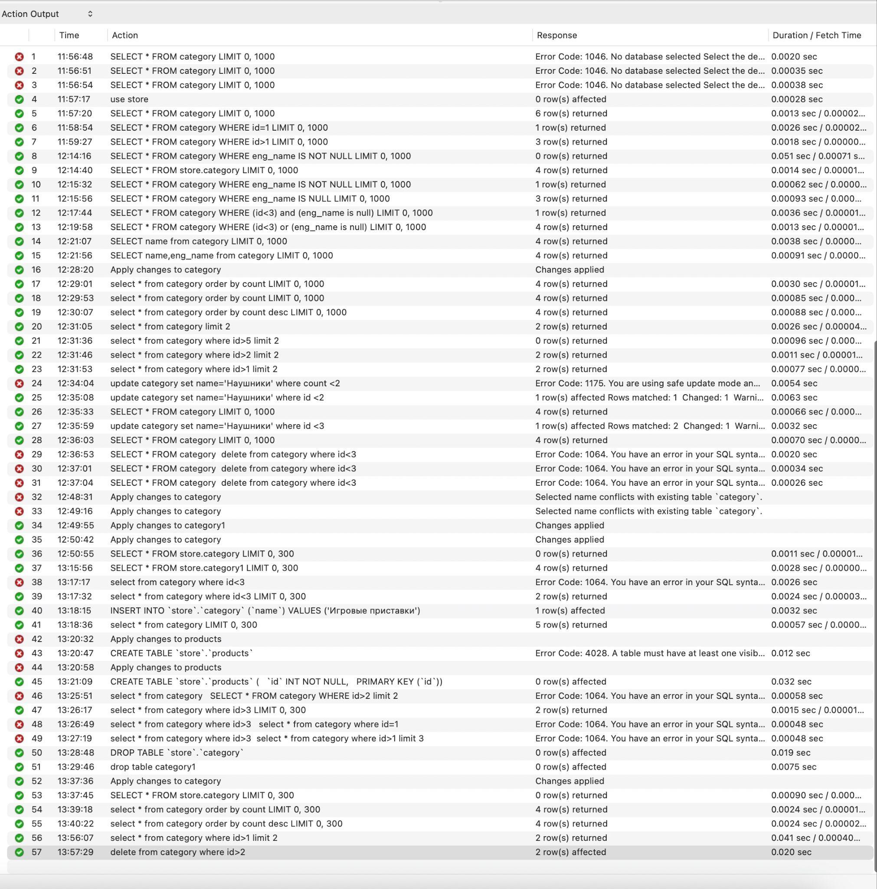
5 | Игровая приставка Microsoft XBOX ONE | 1 | 1

Таблица "Категории" |  |  | Таблица "Производители" |  | Таблица "Товары"
ID | category |  | ID | manufacturer | ID | products
1 | Игровые приставки |  | 1 | Microsoft | 1 | Телефон Apple IPHONE 11
2 | Настольные компьютеры |  | 2 | Sony | 2 | Телефон Apple IPHONE 14 PRO
3 | Ноутбуки |  | 3 | Apple | 3 | Ноутбук Apple MACBOOK PRO 14 M1
4 | Телефоны |  | 4 | ASUS | 4 | Игровая приставка Sony Playstation 5
 |  |  | 5 | HP | 5 | Игровая приставка Microsoft XBOX ONE
 |  |  | 6 | MSI
 |  |  | 7 | Samsung

